ROSTO
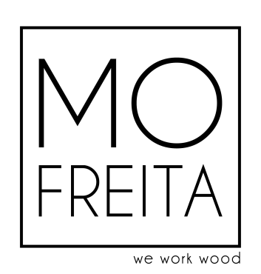
PROJETO/MÓVEL | GLISY_OS_B

Data de saída departamento de Design: | 2022-10-07
Acabamento:

Data/hora de início de CORTE NESTING: | ___ / ___ / _____ | ____h : ___min | Data/hora de fim de CORTE NESTING: | ___ / ___ / _____ | ____h : ___min
Data/hora de início de CORTE DISCO: | ___ / ___ / _____ | ____h : ___min | Data/hora de fim de CORTE DISCO: | ___ / ___ / _____ | ____h : ___min
Data/hora de início de FOLHEAGEM: | ___ / ___ / _____ | ____h : ___min | Data/hora de fim de FOLHEAGEM: | ___ / ___ / _____ | ____h : ___min
Data/hora de início de CNC | ___ / ___ / _____ | ____h : ___min | Data/hora de fim de CNC: | ___ / ___ / _____ | ____h : ___min
Data/hora de início de ORLAGEM: | ___ / ___ / _____ | ____h : ___min | Data/hora de fim de ORLAGEM: | ___ / ___ / _____ | ____h : ___min
Data/hora de início de MONTAGEM: | ___ / ___ / _____ | ____h : ___min | Data/hora de fim de MONTAGEM: | ___ / ___ / _____ | ____h : ___min

Lista de Corte - Painéis

UNIDADES: | 1

 | PESO TOTAL PAINÉIS

 | 420.06 Kg

MATERIAL | AREA TOTAL (m2)
AG L Branco 19mm | 17.84445982
HDF 19mm | 8.83620742
HDF Afolhear Carv 21mm | 7.3204196
HDF Folheado Carv 20mm | 2.1472986
AG L Branco 8mm | 2.725664
HDF 22mm | 1.01184
AG L Branco 16mm | 1.823664
HDF 10mm | 1.025

